Sheet1
入库清单 |  |  |  |  |  | 箱单信息
仓库地址：浙江省 金华市 义乌市 稠江街道 年年红家具集团2期 2号楼 一楼 收货人（客户代码CZ3187） 电话：18072363466 |  |  | 客户代码:CZ3187
 |  |  | 运输方式:TIR卡航

备注:包含3个SKU，14箱货 |  |  | CZ3187-1220-14

序号 | 产品信息 | 外箱箱唛 |  | 预期数量 | 收货数量 | 图片 | 重量 | 体积 | 产品名 | 材质
1 | sku:38841-Y07U0001-B02 OZN3259787155 name:白色橱柜置物架-大号1个 | CZ3187-1220-14/1 |  | 5 |  |  | 62.4 | 0.35 | 白色橱柜置物架-大号1个 | 碳钢
 |  | CZ3187-1220-14/2 |  | 5
 |  | CZ3187-1220-14/3 |  | 5
 |  | CZ3187-1220-14/4 |  | 5
2 | sku:38669-Y07U0002-B02 OZN3259732340 name:白色橱柜置物架-小号2个 | CZ3187-1220-14/5 |  | 3 |  |  | 56 | 0.32 | 白色橱柜置物架-小号2个 | 碳钢
 |  | CZ3187-1220-14/6 |  | 3
 |  | CZ3187-1220-14/7 |  | 3
 |  | CZ3187-1220-14/8 |  | 3
3 | sku:38846-Y07U0001-B02 OZN3259652929 name:黑色橱柜置物架-小号1个 | CZ3187-1220-14/9 |  | 5 |  | 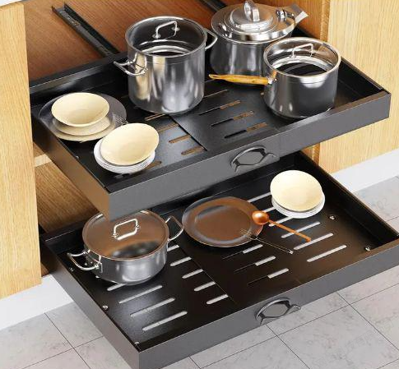 | 70.2 | 0.47 | 黑色橱柜置物架-小号1个 | 碳钢
 |  | CZ3187-1220-14/10 |  | 5
 |  | CZ3187-1220-14/11 |  | 5
 |  | CZ3187-1220-14/12 |  | 5
 |  | CZ3187-1220-14/13 |  | 5
 |  | CZ3187-1220-14/14 |  | 5

